Inverter History Report__17-08-
Inverter History Report_20/06/2022_Report

Inverter SN:054B7020C020041 |  | Inverter type:B7
Collector SN:4045966636 |  | Full Load Hours(h):1.09
Rated Power:10000Wp

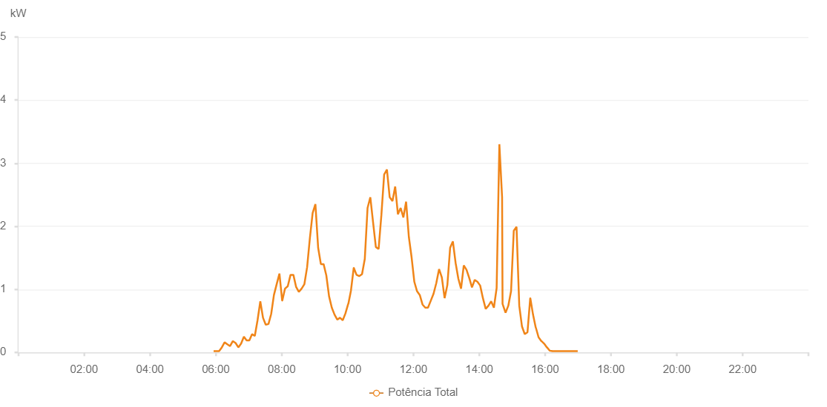

Number | Time | Working State | Alarm Code | Total Inverter Power(W)
1 | 20/06/2022 05:56:02 (UTC-4:00) | Normal |  | 20.000
2 | 20/06/2022 06:01:02 (UTC-4:00) | Normal |  | 20.000
3 | 20/06/2022 06:06:01 (UTC-4:00) | Normal |  | 20.000
4 | 20/06/2022 06:11:01 (UTC-4:00) | Normal |  | 80.000
5 | 20/06/2022 06:16:01 (UTC-4:00) | Normal |  | 160.000
6 | 20/06/2022 06:21:01 (UTC-4:00) | Normal |  | 130.000
7 | 20/06/2022 06:26:01 (UTC-4:00) | Normal |  | 100.000
8 | 20/06/2022 06:31:04 (UTC-4:00) | Normal |  | 180.000
9 | 20/06/2022 06:36:04 (UTC-4:00) | Normal |  | 150.000
10 | 20/06/2022 06:41:07 (UTC-4:00) | Normal |  | 80.000
11 | 20/06/2022 06:46:09 (UTC-4:00) | Normal |  | 140.000
12 | 20/06/2022 06:51:12 (UTC-4:00) | Normal |  | 250.000
13 | 20/06/2022 06:56:10 (UTC-4:00) | Normal |  | 190.000
14 | 20/06/2022 07:01:08 (UTC-4:00) | Normal |  | 190.000
15 | 20/06/2022 07:06:07 (UTC-4:00) | Normal |  | 290.000
16 | 20/06/2022 07:11:05 (UTC-4:00) | Normal |  | 260.000
17 | 20/06/2022 07:16:05 (UTC-4:00) | Normal |  | 510.000
18 | 20/06/2022 07:21:07 (UTC-4:00) | Normal |  | 810.000
19 | 20/06/2022 07:26:01 (UTC-4:00) | Normal |  | 550.000
20 | 20/06/2022 07:30:59 (UTC-4:00) | Normal |  | 440.000
21 | 20/06/2022 07:35:59 (UTC-4:00) | Normal |  | 450.000
22 | 20/06/2022 07:40:57 (UTC-4:00) | Normal |  | 610.000
23 | 20/06/2022 07:45:56 (UTC-4:00) | Normal |  | 910.000
24 | 20/06/2022 07:50:55 (UTC-4:00) | Normal |  | 1080.000
25 | 20/06/2022 07:55:57 (UTC-4:00) | Normal |  | 1250.000
26 | 20/06/2022 08:00:59 (UTC-4:00) | Normal |  | 820.000
27 | 20/06/2022 08:01:11 (UTC-4:00) | Normal |  | 820.000
28 | 20/06/2022 08:06:03 (UTC-4:00) | Normal |  | 1010.000
29 | 20/06/2022 08:11:10 (UTC-4:00) | Normal |  | 1050.000
30 | 20/06/2022 08:16:12 (UTC-4:00) | Normal |  | 1230.000
31 | 20/06/2022 08:21:11 (UTC-4:00) | Normal |  | 1230.000
32 | 20/06/2022 08:21:22 (UTC-4:00) | Normal |  | 1230.000
33 | 20/06/2022 08:26:16 (UTC-4:00) | Normal |  | 1040.000
34 | 20/06/2022 08:31:19 (UTC-4:00) | Normal |  | 960.000
35 | 20/06/2022 08:36:19 (UTC-4:00) | Normal |  | 1010.000
36 | 20/06/2022 08:41:21 (UTC-4:00) | Normal |  | 1080.000
37 | 20/06/2022 08:46:24 (UTC-4:00) | Normal |  | 1350.000
38 | 20/06/2022 08:51:27 (UTC-4:00) | Normal |  | 1810.000
39 | 20/06/2022 08:56:29 (UTC-4:00) | Normal |  | 2210.000
40 | 20/06/2022 09:01:31 (UTC-4:00) | Normal |  | 2350.000
41 | 20/06/2022 09:06:30 (UTC-4:00) | Normal |  | 1660.000
42 | 20/06/2022 09:11:29 (UTC-4:00) | Normal |  | 1400.000
43 | 20/06/2022 09:16:27 (UTC-4:00) | Normal |  | 1400.000
44 | 20/06/2022 09:21:25 (UTC-4:00) | Normal |  | 1220.000
45 | 20/06/2022 09:26:24 (UTC-4:00) | Normal |  | 890.000
46 | 20/06/2022 09:31:23 (UTC-4:00) | Normal |  | 710.000
47 | 20/06/2022 09:36:21 (UTC-4:00) | Normal |  | 600.000
48 | 20/06/2022 09:41:20 (UTC-4:00) | Normal |  | 520.000
49 | 20/06/2022 09:46:18 (UTC-4:00) | Normal |  | 550.000
50 | 20/06/2022 09:51:20 (UTC-4:00) | Normal |  | 510.000
51 | 20/06/2022 09:56:19 (UTC-4:00) | Normal |  | 620.000
52 | 20/06/2022 10:01:16 (UTC-4:00) | Normal |  | 770.000
53 | 20/06/2022 10:01:35 (UTC-4:00) | Normal |  | 770.000
54 | 20/06/2022 10:06:18 (UTC-4:00) | Normal |  | 980.000
55 | 20/06/2022 10:11:21 (UTC-4:00) | Normal |  | 1340.000
56 | 20/06/2022 10:11:31 (UTC-4:00) | Normal |  | 1340.000
57 | 20/06/2022 10:16:27 (UTC-4:00) | Normal |  | 1230.000
58 | 20/06/2022 10:21:26 (UTC-4:00) | Normal |  | 1210.000
59 | 20/06/2022 10:21:36 (UTC-4:00) | Normal |  | 1210.000
60 | 20/06/2022 10:26:29 (UTC-4:00) | Normal |  | 1240.000
61 | 20/06/2022 10:31:30 (UTC-4:00) | Normal |  | 1480.000
62 | 20/06/2022 10:31:31 (UTC-4:00) | Normal |  | 1480.000
63 | 20/06/2022 10:36:33 (UTC-4:00) | Normal |  | 2290.000
64 | 20/06/2022 10:41:36 (UTC-4:00) | Normal |  | 2460.000
65 | 20/06/2022 10:46:38 (UTC-4:00) | Normal |  | 2060.000
66 | 20/06/2022 10:51:41 (UTC-4:00) | Normal |  | 1670.000
67 | 20/06/2022 10:56:43 (UTC-4:00) | Normal |  | 1640.000
68 | 20/06/2022 11:01:46 (UTC-4:00) | Normal |  | 2180.000
69 | 20/06/2022 11:06:48 (UTC-4:00) | Normal |  | 2820.000
70 | 20/06/2022 11:11:51 (UTC-4:00) | Normal |  | 2900.000
71 | 20/06/2022 11:16:53 (UTC-4:00) | Normal |  | 2460.000
72 | 20/06/2022 11:21:56 (UTC-4:00) | Normal |  | 2400.000
73 | 20/06/2022 11:26:54 (UTC-4:00) | Normal |  | 2630.000
74 | 20/06/2022 11:31:53 (UTC-4:00) | Normal |  | 2190.000
75 | 20/06/2022 11:36:51 (UTC-4:00) | Normal |  | 2290.000
76 | 20/06/2022 11:41:50 (UTC-4:00) | Normal |  | 2140.000
77 | 20/06/2022 11:46:48 (UTC-4:00) | Normal |  | 2390.000
78 | 20/06/2022 11:51:49 (UTC-4:00) | Normal |  | 1830.000
79 | 20/06/2022 11:56:47 (UTC-4:00) | Normal |  | 1510.000
80 | 20/06/2022 12:01:46 (UTC-4:00) | Normal |  | 1120.000
81 | 20/06/2022 12:06:44 (UTC-4:00) | Normal |  | 970.000
82 | 20/06/2022 12:11:43 (UTC-4:00) | Normal |  | 910.000
83 | 20/06/2022 12:16:41 (UTC-4:00) | Normal |  | 760.000
84 | 20/06/2022 12:21:40 (UTC-4:00) | Normal |  | 710.000
85 | 20/06/2022 12:26:42 (UTC-4:00) | Normal |  | 710.000
86 | 20/06/2022 12:31:45 (UTC-4:00) | Normal |  | 820.000
87 | 20/06/2022 12:36:47 (UTC-4:00) | Normal |  | 930.000
88 | 20/06/2022 12:41:50 (UTC-4:00) | Normal |  | 1100.000
89 | 20/06/2022 12:46:52 (UTC-4:00) | Normal |  | 1320.000
90 | 20/06/2022 12:51:55 (UTC-4:00) | Normal |  | 1190.000
91 | 20/06/2022 12:56:57 (UTC-4:00) | Normal |  | 860.000
92 | 20/06/2022 13:02:00 (UTC-4:00) | Normal |  | 1070.000
93 | 20/06/2022 13:07:02 (UTC-4:00) | Normal |  | 1660.000
94 | 20/06/2022 13:12:01 (UTC-4:00) | Normal |  | 1760.000
95 | 20/06/2022 13:16:59 (UTC-4:00) | Normal |  | 1420.000
96 | 20/06/2022 13:21:58 (UTC-4:00) | Normal |  | 1170.000
97 | 20/06/2022 13:26:56 (UTC-4:00) | Normal |  | 1010.000
98 | 20/06/2022 13:31:54 (UTC-4:00) | Normal |  | 1380.000
99 | 20/06/2022 13:36:53 (UTC-4:00) | Normal |  | 1310.000
100 | 20/06/2022 13:41:51 (UTC-4:00) | Normal |  | 1180.000
101 | 20/06/2022 13:46:50 (UTC-4:00) | Normal |  | 1030.000
102 | 20/06/2022 13:51:48 (UTC-4:00) | Normal |  | 1150.000
103 | 20/06/2022 13:56:47 (UTC-4:00) | Normal |  | 1120.000
104 | 20/06/2022 14:01:46 (UTC-4:00) | Normal |  | 1060.000
105 | 20/06/2022 14:06:47 (UTC-4:00) | Normal |  | 860.000
106 | 20/06/2022 14:11:49 (UTC-4:00) | Normal |  | 690.000
107 | 20/06/2022 14:16:51 (UTC-4:00) | Normal |  | 740.000
108 | 20/06/2022 14:21:50 (UTC-4:00) | Normal |  | 810.000
109 | 20/06/2022 14:26:48 (UTC-4:00) | Normal |  | 710.000
110 | 20/06/2022 14:31:46 (UTC-4:00) | Normal |  | 1020.000
111 | 20/06/2022 14:36:45 (UTC-4:00) | Normal |  | 3300.000
112 | 20/06/2022 14:41:43 (UTC-4:00) | Normal |  | 2460.000
113 | 20/06/2022 14:42:33 (UTC-4:00) | Normal |  | 770.000
114 | 20/06/2022 14:48:02 (UTC-4:00) | Normal |  | 630.000
115 | 20/06/2022 14:53:02 (UTC-4:00) | Normal |  | 740.000
116 | 20/06/2022 14:58:02 (UTC-4:00) | Normal |  | 970.000
117 | 20/06/2022 15:03:01 (UTC-4:00) | Normal |  | 1930.000
118 | 20/06/2022 15:08:01 (UTC-4:00) | Normal |  | 1990.000
119 | 20/06/2022 15:13:00 (UTC-4:00) | Normal |  | 740.000
120 | 20/06/2022 15:18:00 (UTC-4:00) | Normal |  | 410.000
121 | 20/06/2022 15:22:59 (UTC-4:00) | Normal |  | 290.000
122 | 20/06/2022 15:27:59 (UTC-4:00) | Normal |  | 320.000
123 | 20/06/2022 15:33:00 (UTC-4:00) | Normal |  | 860.000
124 | 20/06/2022 15:33:10 (UTC-4:00) | Normal |  | 860.000
125 | 20/06/2022 15:38:04 (UTC-4:00) | Normal |  | 600.000
126 | 20/06/2022 15:43:07 (UTC-4:00) | Normal |  | 390.000
127 | 20/06/2022 15:43:22 (UTC-4:00) | Normal |  | 390.000
128 | 20/06/2022 15:48:10 (UTC-4:00) | Normal |  | 240.000
129 | 20/06/2022 15:53:14 (UTC-4:00) | Normal |  | 180.000
130 | 20/06/2022 15:53:25 (UTC-4:00) | Normal |  | 180.000
131 | 20/06/2022 15:58:18 (UTC-4:00) | Normal |  | 140.000
132 | 20/06/2022 16:03:21 (UTC-4:00) | Normal |  | 80.000
133 | 20/06/2022 16:03:32 (UTC-4:00) | Normal |  | 80.000
134 | 20/06/2022 16:08:24 (UTC-4:00) | Normal |  | 30.000
135 | 20/06/2022 16:13:28 (UTC-4:00) | Normal |  | 20.000
136 | 20/06/2022 16:13:38 (UTC-4:00) | Normal |  | 20.000
137 | 20/06/2022 16:14:08 (UTC-4:00) | Normal |  | 20.000
138 | 20/06/2022 16:19:31 (UTC-4:00) | Normal |  | 20.000
139 | 20/06/2022 16:24:31 (UTC-4:00) | Normal |  | 20.000
140 | 20/06/2022 16:29:31 (UTC-4:00) | Normal |  | 20.000
141 | 20/06/2022 16:34:30 (UTC-4:00) | Normal |  | 20.000
142 | 20/06/2022 16:39:30 (UTC-4:00) | Normal |  | 20.000
143 | 20/06/2022 16:44:29 (UTC-4:00) | Normal |  | 20.000
144 | 20/06/2022 16:49:29 (UTC-4:00) | Normal |  | 20.000
145 | 20/06/2022 16:54:28 (UTC-4:00) | Normal |  | 20.000
146 | 20/06/2022 16:59:31 (UTC-4:00) | Normal |  | 20.000

